Hoja1
 |  |  |  |  | 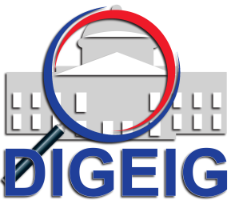
Dirección General de Etica e Integridad Gubernamental
Estadisticas solicitudes recibidas OAI
ENERO - MARZO 2019
 |  |  | Respuesta
 |  |  | Resueltas |  | Rechazadas
Medio de solicitud | Recibidas | Pendientes | < 5 dias | 5 dias > | < 5 dias | 5 dias >
Fisica | 0 | 0 | 0 | 0 | 0 | 0
Electrónica | 14 | 1 | 2 | 11 | 0 | 0
311 | 0 | 0 | 0 | 0 | 0 | 0
Otra | 0 | 0 | 0 | 0 | 0 | 0
Total | 14 | 1 | 13 |  | 0

